Sheet1
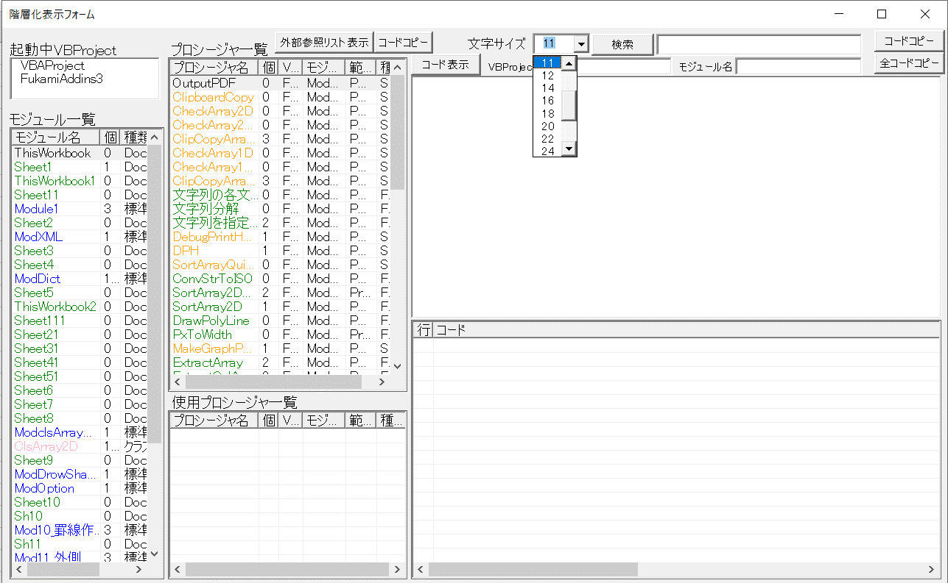
選択プロシージャ内で使用している他プロシージャを階層表示
階層表示する階層数
(第5階層まで)
コード検索
検索結果は「プロシージャ一覧」に表示

起動中のVBProject一覧
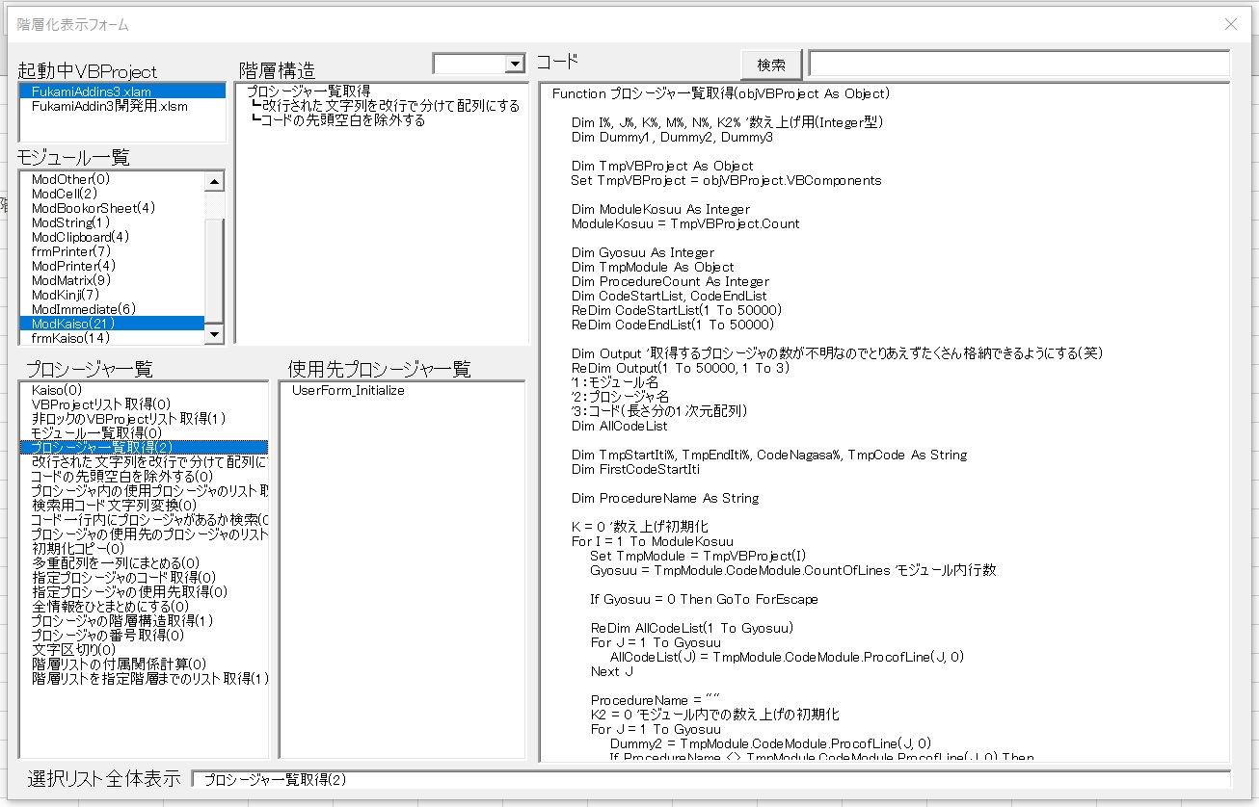

選択中VBProjectの
モジュール一覧

選択中モジュールの
プロシージャ一覧

ダブルクリックすると
VBEに飛ぶ

選択中プロシージャのコード表示
選択位置が文字数が文字数多くてが表示しきれない場合に横長に表示してくれる
選択プロシージャを使用しているプロシージャを表示

各種表示項目
選択中モジュールの中の
プロシージャ一覧を表示

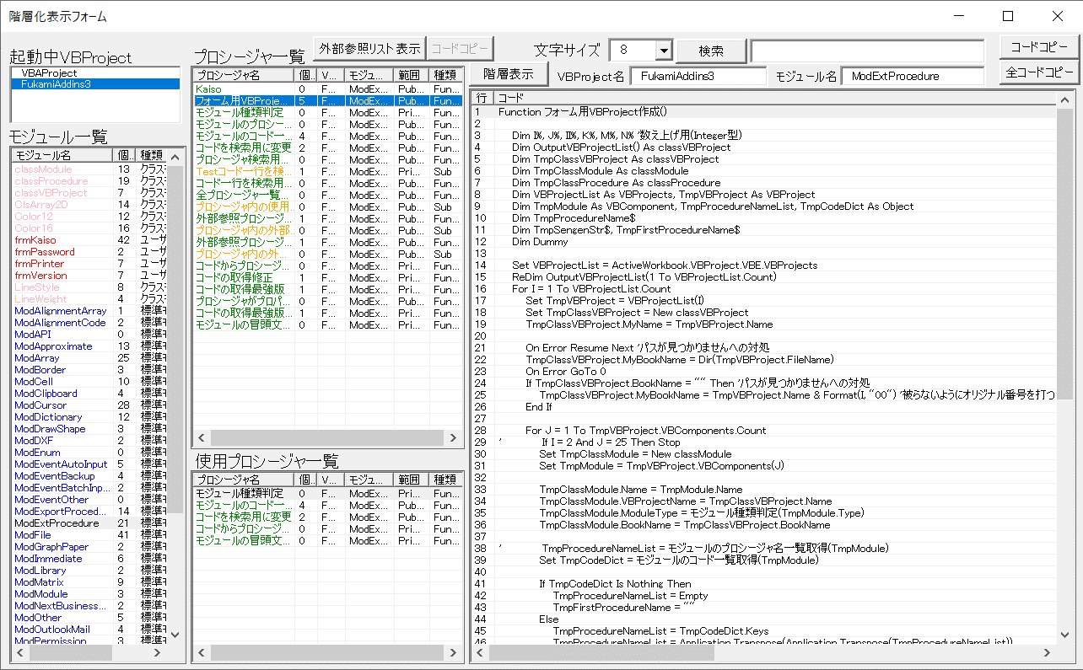

起動中のVBProject一覧を表示

選択中VBProjectの
モジュール一覧を表示

選択プロシージャを使用しているプロシージャ一覧を表示
選択中プロシージャのコードを表示

選択中プロシージャコードの使用プロシージャを含めた階層構造を表示

階層表示切替
「コード表示」「階層表示」の切り替えボタン

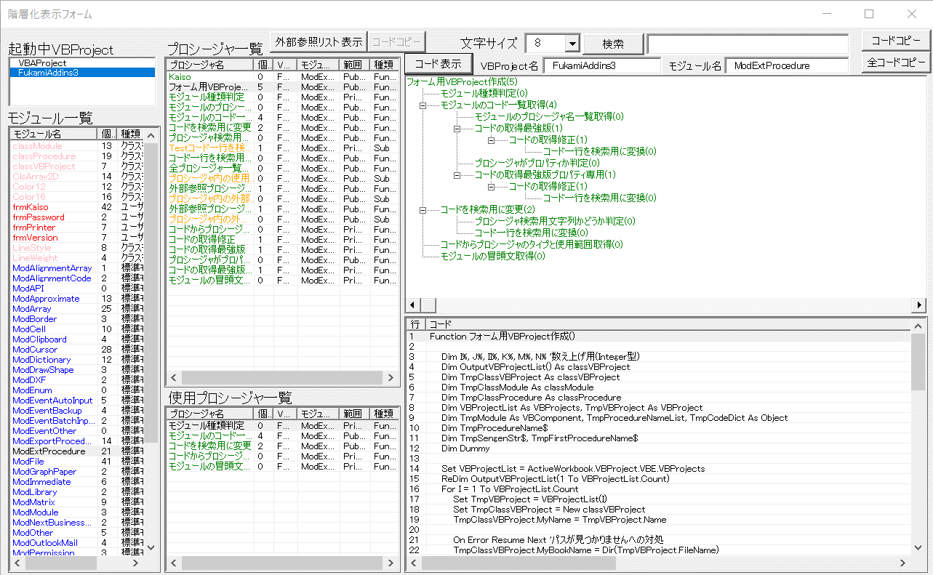

選択中プロシージャのコードを表示

外部参照プロシージャの表示

外部参照リスト表示ボタン

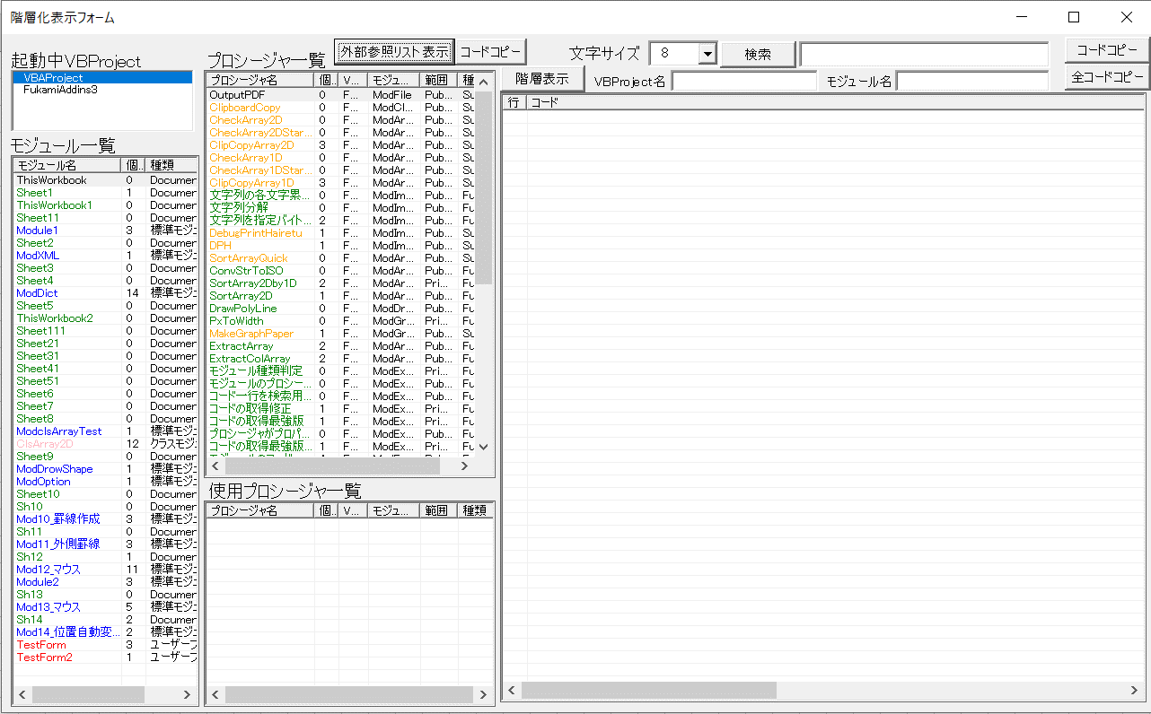

選択中のVBProjectにおいて、
外部参照しているプロシージャ一覧を表示する

表示されたプロシージャの全コードをクリップボードにコピーする

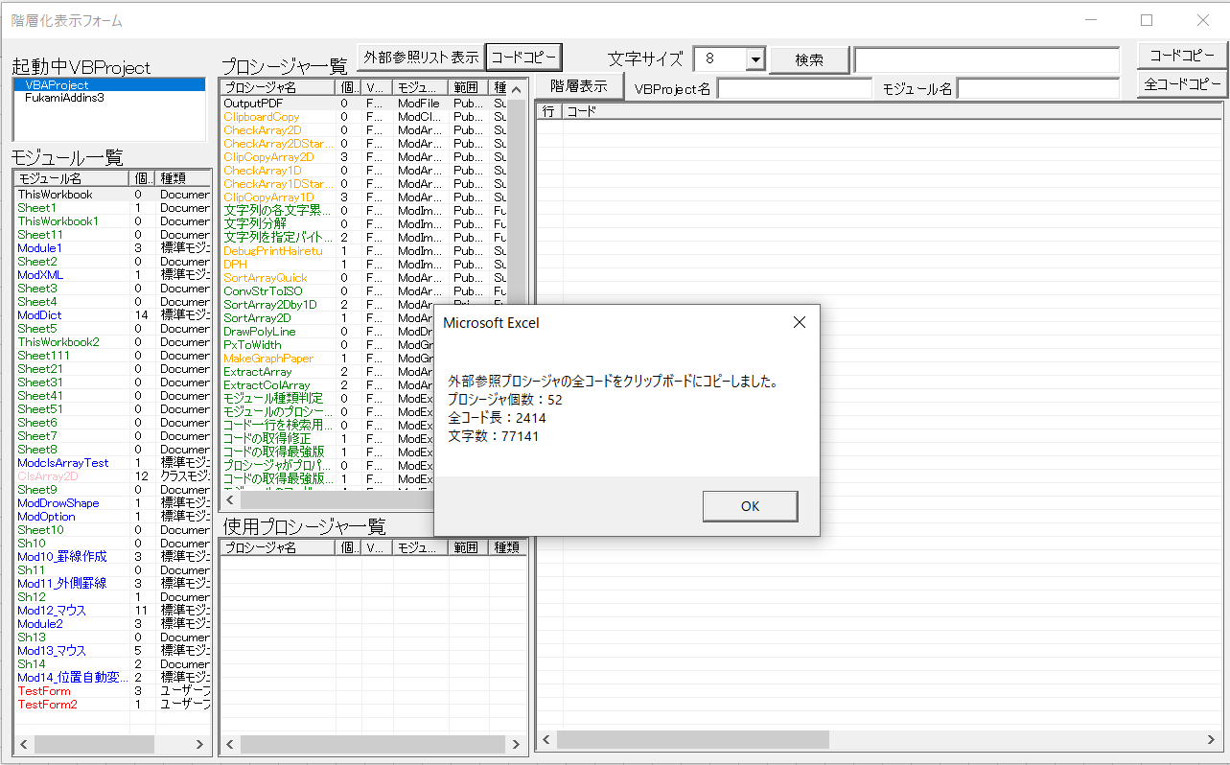

結果確認メッセージ

プロシージャのコードコピー
選択中プロシージャのコードを
クリップボードにコピーする

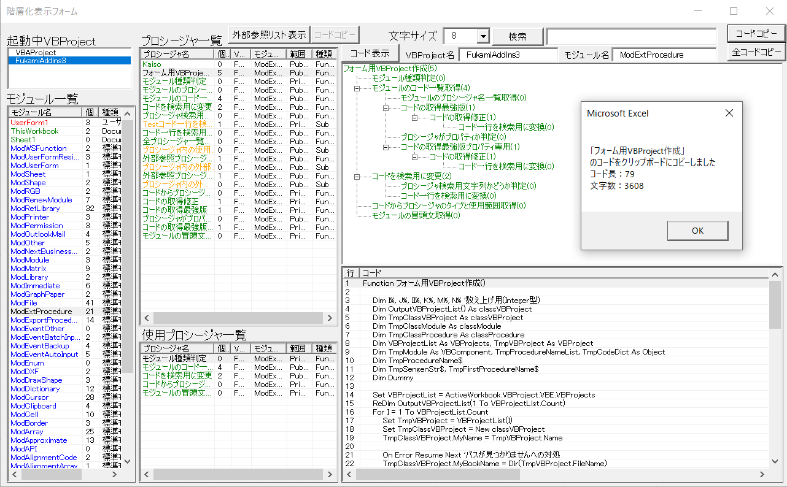

結果確認メッセージ

ここに表示しているコードをコピーする

プロシージャの全コードコピー
選択中プロシージャの全コードを
クリップボードにコピーする

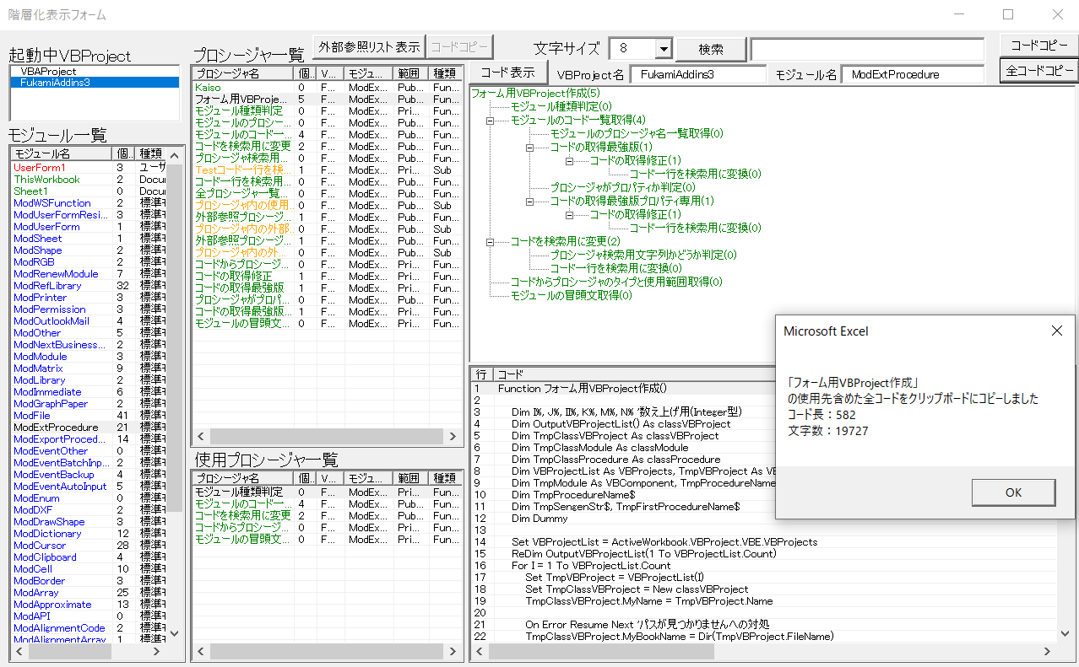

ここに表示しているプロシージャの全部のコードをコピーする

結果確認メッセージ

コード内検索
検索で引っかかったプロシージャ一覧を表示
検索結果のプロシージャ件数
検索文字入力

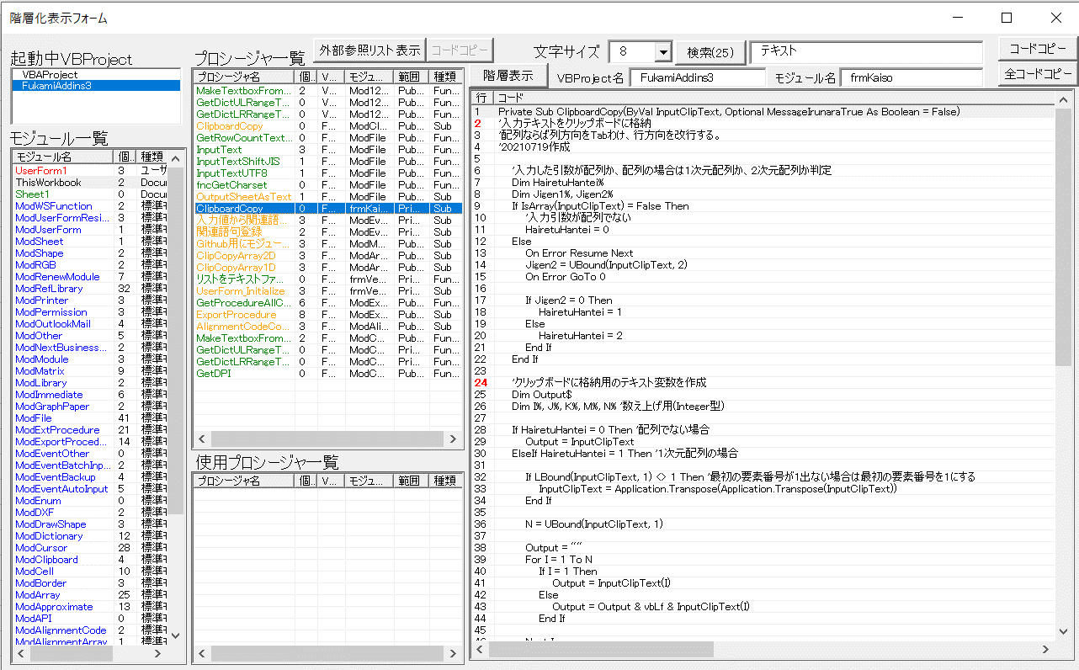

コード内で検索に引っかかった部分を赤く表示

文字サイズ変更

表示文字サイズを変更

Sheet2
・・・プロシージャ
外部参照プロシージャ一覧取得の概要図
・・・プロシージャ使用先
参照中

開発用アドイン.xlam
新規開発ブック.xlsm

「アドイン内で使用先の
プロシージャを全部取得」

解除
参照中

開発用アドイン.xlam
新規開発ブック.xlsm

コピー

Sheet3
